Imágenes
Image Examples
Image Examples
Usar un fondo blanco puro
Sin texto adicional
No usar gráficos ni ilustraciones
No usar imágenes insertadas
No usar imágenes de mala calidad
Sin marca de agua/logotipo
El producto no está dentro del embalaje
No usar varias vistas
No uses imágenes de marcador de posición
No hay artículos no incluidos
No usar un marco de producto demasiado pequeño
Normas para imágenes
 | 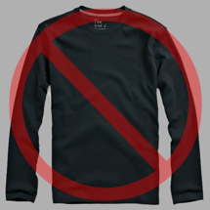 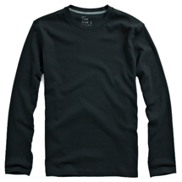 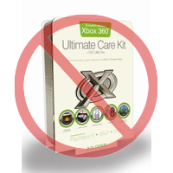 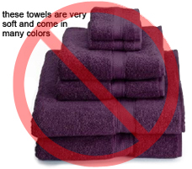 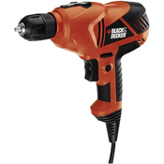  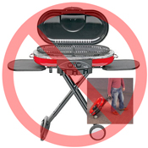 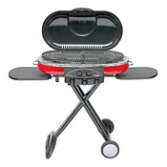  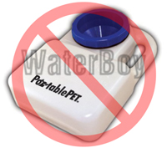 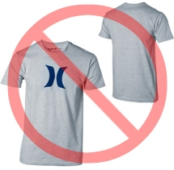  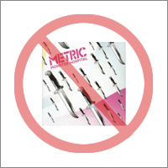  
Todos los productos de Amazon necesitan una imagen o más. Elige imágenes que sean claras, sencillas y fáciles de entender. Deben representar con precisión el producto, ser ricas en información y presentarse de forma atractiva. Muestra solo el producto que se ofrece a la venta. Usa el mínimo de accesorios para la fotografía o no uses ninguno. No se permite el texto, los logotipos ni las imágenes insertadas. Siempre que sea posible, proporciona varias imágenes, cada una de las cuales muestre diferentes ángulos y detalles del producto. Esta es tu oportunidad de mostrar el producto a tus clientes: la calidad importa.
Nos reservamos el derecho a rechazar las imágenes que no cumplan con nuestros estándares de imagen.
Es tu responsabilidad asegurarte de que tienes todos los derechos necesarios sobre las imágenes que envías.

Imágenes PRINCIPALES

*El fondo de la imagen PRINCIPAL debe ser blanco puro (el blanco puro es el mismo que el de la página de búsqueda y la página de detalles del producto de Amazon, que tienen valores RGB de 255, 255 y 255).
*La imagen PRINCIPAL no debe ser un gráfico ni una ilustración y no debe contener accesorios que no se envíen con el producto, accesorios que puedan confundir al cliente, texto que no forme parte del producto, ni logotipos, marcas de agua o imágenes insertadas.
*El producto debe ocupar un 85 % o más de la imagen.

Imágenes adicionales

*Las imágenes PRINCIPALES deben complementarse con imágenes adicionales que muestren los diferentes lados de un producto, el producto en uso o detalles que no estén visibles en la imagen PRINCIPAL. Para los productos multimedia, esto podría incluir la contraportada, las páginas de muestra o las capturas de pantalla. Puedes añadir hasta ocho (8) imágenes.
*Se recomienda un fondo blanco, pero no es obligatorio. Las imágenes adicionales no deben incluir logotipos ni marcas de agua, y todos los accesorios utilizados para la fotografía deben presentarse de manera que no confundan al cliente.

Tamaño de imagen

Las imágenes deben tener 1000 píxeles o más de alto o de ancho, ya que esto habilitará la función de zoom en el sitio web (se ha demostrado que el zoom mejora las ventas). Nuestro sistema rechazará los archivos con menos de 500 píxeles en el lado más largo.

Nombramiento y formato

*Amazon acepta los formatos de archivo JPEG (.jpg), TIFF (.tif) o GIF (.gif) (se prefieren los archivos JPEG porque son más pequeños y, por lo tanto, se pueden procesar y cargar más rápidamente).
*Una forma recomendable de nombrar un archivo de imagen es guardar la imagen en el servidor web con el SKU del producto como nombre de archivo seguido del tipo de vista o el código de variante: MAIN, PT01-PT08 (imágenes adicionales), SWCH (normalmente una muestra de color que solo se usa en productos con más de una variación). Ejemplos: 8845013515.MAIN.jpg, 8845013515.PT01.jpg, 8845013515.SWCH.jpg

Carga de tus archivos de imagen

Tienes 2 opciones para cargar tus ficheros de imagen: (1) Una vez que hayas asignado un nombre a cada fichero de imagen y los hayas guardado en la carpeta de tu equipo, comprime la carpeta en un fichero zip. Envía la plantilla sin rellenar los atributos de imagen para crear las ofertas en Amazon. Usa el resumen de procesamiento para verificar que los productos se crean sin errores. A continuación, accede a la herramienta de cargar imágenes (https://sellercentral-europe.amazon.com/imaging/upload) para cargar las imágenes de los productos. Si no se proporcionan imágenes, los clientes no podrán buscar el SKU. (2) Una vez que hayas asignado un nombre al fichero y lo hayas guardado en tu servidor web, introduce la URL del fichero de imagen en la celda correspondiente de la plantilla de tu producto.

